Тест-кейсы
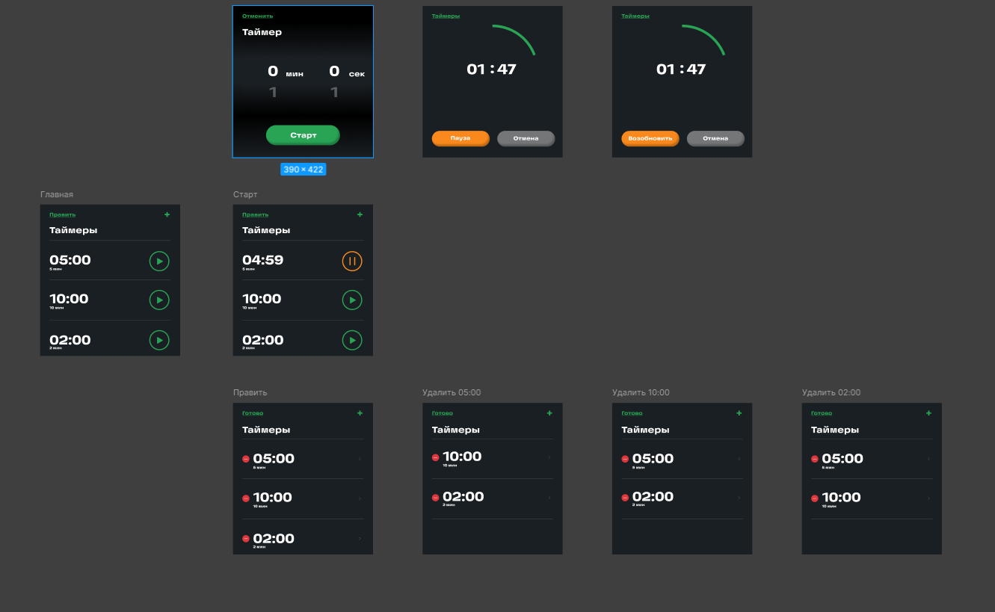
id тест-кейса | Название тест-кейса | Предусловия | Описание шага | ОР | Результат | Баг-репорт
1 | Добавление таймера | 1. Запустить приложение | 1. На главном экране нажать "+" 2. В поле мин выбрать значение M (от 0 до N) 3. В поле сек выбрать значение S (от 0 до 59) 4. Нажать кнопку Старт | Экран добавить сменился на экран с обратным отсчетом времени M:S по центру и круговым обозначением таймера, кнопками Пауза, Отмена, Таймеры |  | Нет информации о максимально возможном количестве минут для таймера | Приложение - аналог таймера в iOS или Android на React. Приложение имеет возможность создавать бесконечное количество таймеров, добавлять таймер удалять таймер запускать таймер, а также - запускать, ставить на паузу и сбрасывать сразу все таймеры.
2 | Возврат на главный экран после создания таймера | 1. Запустить приложение 2. Добавить и запустить таймер | 1. На экране Пауза/Возобновить нажать кнопку Таймеры | На главном экране добавился таймер со временем M:S
3 | Создание большого количества таймеров | 1. Запустить приложение 2.Созданных таймеров нет | 1. На главном экране нажать "+" 2. В поле мин выбрать значение M 3. В поле сек выбрать значение S 4. Нажать кнопку Старт 5. Повторить пункты 1-4 (10 раз) | На главном экране добавились 10 таймеров со временем M:S
4 | Запуск таймера в главном окне | 1. Запустить приложение 2. Добавить таймер | 1. На главном экране нажать кнопку "Play" | На главном экране запущенный таймер начал обратный отсчет времени, кнопка "Play" сменилась на кнопку "Pause"
5 | Удаление таймера | 1. Запустить приложение 2. Создать таймер | 1. На главном экране нажать кнопку "Править" 2. Нажать кнопку "Delete" 3. Нажать кнопку "Готово" | На главном экране удалился выбранный таймер
6 | Запуск всех таймеров в главном окне | 1. Запустить приложение 2. Добавить 4 таймера 10:10 10:20 10:30 10:40 3. Остановить все таймеры с главного экрана по отдельности кнопкой Pause или кнопкой (нет кнопки останавливающей все таймеры) | 1.Запустить все таймеры кнопкой (нет кнопки) | На главном экране запущенные таймеры начали обратный отсчет времени, кнопки "Play" сменились на кнопки "Pause" |  | Функционал не реализован: нет кнопок для запуска/остановки/сброса всех таймеров
7 | Пауза всех таймеров на главном экране | 1. Запустить приложение 2. Добавить 4 таймера 10:10 10:20 10:30 10:40 3. Вернуться на главный экран | 1. Остановить все таймеры кнопкой (нет кнопки) | На главном экране запущенные таймеры остановились, кнопки "Pause" сменились на кнопки "Play" |  | Функционал не реализован: нет кнопок для запуска/остановки/сброса всех таймеров
8 | Сброс всех таймеров | 1. Запустить приложение 2. Добавить 4 таймера 10:10 10:20 10:30 10:40 3. Вернуться на главный экран | 1. Сбросить все таймеры кнопкой (нет кнопки) | На главном экране все таймеры сбросились к значениям 10:10 10:20 10:30 10:40 кнопки "Pause" сменились на кнопки "Play" |  | Функционал не реализован: нет кнопок для запуска/остановки/сброса всех таймеров
9 | Пауза таймера на главном окне | 1. Запустить приложение 2. Саздать таймер 3. Запустить таймер на главном экране | 1. На главном экране нажать кнопку "Pause" | На главном экране остановленный таймер прекратил обратный отсчет времени, кнопка "Pause" сменилась на кнопку "Play"
10 | Пауза таймера в окне Пауза/Возобновить | 1. Запустить приложение 2. Создать таймер в окне Добавить 3. Нажать кнопку Старт в окне Добавить | 1. Нажать кнопку Пауза в окне Пауза/Возобновить | Обратный отсчет времени по центру остановился, круговое обозначение таймера остановилось, кнопка Паузы сменилась на кнопку Возобновить
11 | Возобновить таймер в окне Пауза/Возобновить | 1. Запустить приложение 2. Создать таймер в окне Добавить 3. Нажать кнопку Старт в окне Добавить 3. Нажать кнопку Пауза в окне Пауза/Возобновить | 1. Нажать кнопку Возобновить в окне Пауза/Возобновить | Обратный отсчет времени по центру экрана продолжился, круговое обозначение таймера продолжилось
12 | Редактирование таймера | 1. Запустить приложение 2. Создать таймер | 1. На главном экране нажать кнопку "Править" 2. Нажать кнопку ">" | Окно править, сменилось на окно добавить, можно поменять время
13 | Проверка нижних граничных значений минут | 1. Запустить приложение 2. Нажать кнопку "+" | 1. Прокрутить список минут на минимальное значение | На экране Добавить список начинается с 0, нет возможности выбрать значение меньше 0
14 | Проверка нижних граничных значений секунд | 1. Запустить приложение 2. Нажать кнопку "+" | 1. Прокрутить список секунд на минимальное значение | На экране Добавить список начинается с 0, нет возможности выбрать значение меньше 0
15 | Проверка верхних граничных значений минут | 1. Запустить приложение 2. Нажать кнопку "+" | 1. Прокрутить список минут на максимальное значение | На экране Добавить список заканчивается N минут, нет возможности выбрать значение больше N |  | Нет информации о максимально возможном количестве минут для таймера
16 | Проверка верхних граничных значений секунд | 1. Запустить приложение 2. Нажать кнопку "+" | 1. Прокрутить список секунд на максимальное значение | На экране Добавить список заканчивается 59 секунд, нет возможности выбрать значение больше 59

